关系图
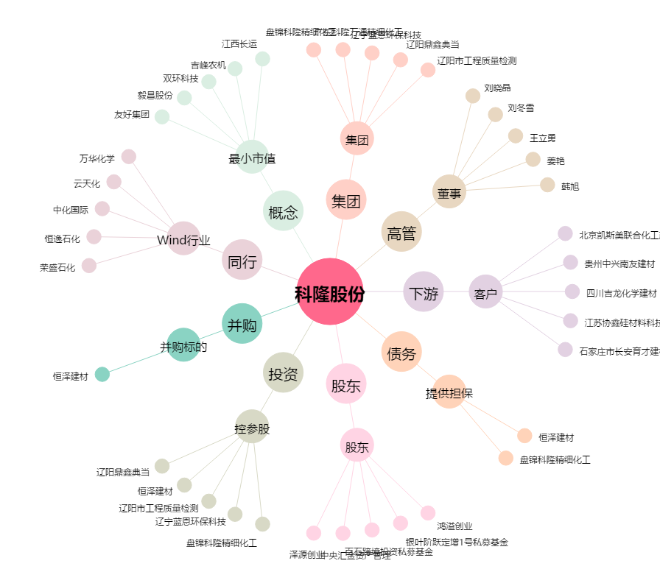
科隆股份[300405.SZ] - 关系概览图

